Прайс-лист
ООО "РАССВЕТ-К"

ПРАЙС-ЛИСТ
 | Данные по состоянию на |  | 2022-06-01
 | Наименование продукции | внутренний диаметр, мм | ед. изм. | ТНФ Береговой P=10,0 кг/см², цена за 1 секцию с НДС 20%
1. | Трубопровод напорный фланцевый эластичный абразивостойкий
 |  |  |  | L=10,0м*
1 | 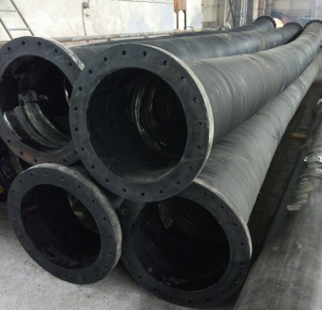 | 89 | шт. | 33,200.00р.
2 |  | 102 | шт. | 38,500.00р.
3 |  | 108 | шт. | 38,800.00р.
4 |  | 114 | шт. | 39,000.00р.
5 |  | 125 | шт. | 41,050.00р.
6 |  | 133 | шт. | 41,400.00р.
7 |  | 150 | шт. | 46,700.00р.
8 |  | 159 | шт. | 48,750.00р.
9 |  | 200 | шт. | 60,400.00р.
10 |  | 219 | шт. | 66,300.00р.
11 |  | 250 | шт. | 77,800.00р.
12 |  | 273 | шт. | 83,700.00р.
13 |  | 300 | шт. | 90,300.00р.
14 |  | 325 | шт. | 127,550.00р.
15 |  | 350 | шт. | 139,200.00р.
16 |  | 377 | шт. | 149,600.00р.
17 |  | 402 | шт. | 191,650.00р.
18 |  | 426 | шт. | 200,250.00р.
19 |  | 450 | шт. | 216,200.00р.
20 |  | 500 | шт. | 241,800.00р.
21 |  | 530 | шт. | 273,350.00р.
22 |  | 610 | шт. | 324,100.00р.
23 |  | 630 | шт. | 332,900.00р.
2. | Трубопровод напорный фланцевый эластичный абразивостойкий | внутренний диаметр, мм | ед. изм. | ТНФП Плавающий P=10,0 кг/см², цена за 1 секцию с НДС 20%
 |  |  |  | L=10,0м*
1 | 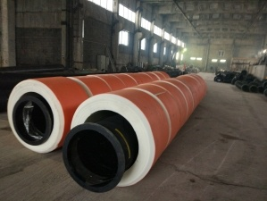 | 89 | шт. | 48,800.00р.
2 |  | 102 | шт. | 51,900.00р.
3 |  | 108 | шт. | 60,000.00р.
4 |  | 114 | шт. | 63,550.00р.
5 |  | 125 | шт. | 65,250.00р.
6 |  | 133 | шт. | 66,100.00р.
7 |  | 150 | шт. | 70,950.00р.
8 |  | 159 | шт. | 72,500.00р.
9 |  | 200 | шт. | 102,500.00р.
10 |  | 219 | шт. | 103,250.00р.
11 |  | 250 | шт. | 130,150.00р.
12 |  | 273 | шт. | 134,950.00р.
13 |  | 300 | шт. | 154,100.00р.
14 |  | 325 | шт. | 185,400.00р.
15 |  | 350 | шт. | 233,300.00р.
16 |  | 377 | шт. | 240,400.00р.
17 |  | 402 | шт. | 290,150.00р.
18 |  | 426 | шт. | 310,200.00р.
19 |  | 450 | шт. | 345,550.00р.
20 |  | 500 | шт. | 403,750.00р.
21 |  | 530 | шт. | 426,500.00р.
22 |  | 610 | шт. | 625,900.00р.
23 |  | 630 | шт. | 648,300.00р.
3. | Трубопровод напорно- всасывающий фланцевый абразивостойкий | внутренний диаметр, мм | ед. изм. | ТНВФ Напорно-всасывающий P=0,6 кг/см² L=3,0 м* с НДС 20%
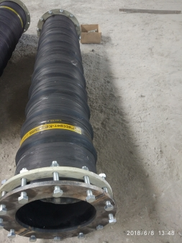
 |  |  |  | цена за 1 шт.
1 |  | 89 | шт. | 27,900.00р.
2 |  | 102 | шт. | 32,600.00р.
3 |  | 108 | шт. | 33,500.00р.
4 |  | 114 | шт. | 34,400.00р.
5 |  | 125 | шт. | 36,000.00р.
6 |  | 133 | шт. | 37,100.00р.
7 |  | 150 | шт. | 39,900.00р.
8 |  | 159 | шт. | 41,550.00р.
9 |  | 200 | шт. | 69,500.00р.
10 |  | 219 | шт. | 70,400.00р.
11 |  | 250 | шт. | 75,000.00р.
12 |  | 273 | шт. | 80,550.00р.
13 |  | 300 | шт. | 84,250.00р.
14 |  | 325 | шт. | 86,900.00р.
15 |  | 350 | шт. | 111,700.00р.
16 |  | 377 | шт. | 116,500.00р.
17 |  | 402 | шт. | 120,150.00р.
18 |  | 426 | шт. | 131,650.00р.
19 |  | 450 | шт. | 145,000.00р.
20 |  | 500 | шт. | 204,800.00р.
21 |  | 530 | шт. | 216,550.00р.
22 |  | 610 | шт. | 322,600.00р.
23 |  | 630 | шт. | 328,200.00р.
24 |  | 720 | щт | 416,800.00р.
25 |  | 810 | шт. | 506,850.00р.
4. | Эластичные компенсаторы абразивостойкие с фланцами | внутренний диаметр, мм | ед. изм. | КОЭ компенсатор эластичный фланцевый P=10,0 кг/см² L=0,5 м*с НДС 20%
 |  |  |  | цена за 1 шт.
1 | 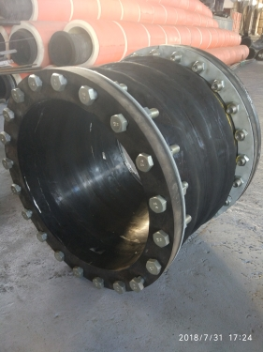 | 89 | шт. | 19,500.00р.
2 |  | 102 | шт. | 20,400.00р.
3 |  | 108 | шт. | 20,600.00р.
4 |  | 114 | шт. | 20,800.00р.
5 |  | 125 | шт. | 21,200.00р.
6 |  | 133 | шт. | 21,400.00р.
7 |  | 150 | шт. | 22,000.00р.
8 |  | 159 | шт. | 22,300.00р.
9 |  | 200 | шт. | 33,600.00р.
10 |  | 219 | шт. | 34,300.00р.
11 |  | 250 | шт. | 40,100.00р.
12 |  | 273 | шт. | 41,000.00р.
13 |  | 300 | шт. | 45,600.00р.
14 |  | 325 | шт. | 46,750.00р.
15 |  | 350 | шт. | 57,900.00р.
16 |  | 377 | шт. | 59,500.00р.
17 |  | 402 | шт. | 74,350.00р.
18 |  | 426 | шт. | 75,900.00р.
19 |  | 450 | шт. | 88,400.00р.
20 |  | 500 | шт. | 99,500.00р.
21 |  | 530 | шт. | 101,900.00р.
22 |  | 610 | шт. | 126,300.00р.
23 |  | 630 | шт. | 128,100.00р.
24 |  | 720 | шт. | 279,500.00р.
25 |  | 810 | шт. | 339,300.00р.
5. | Эластичные отводы 90 град. абразивостойкие фланцевые | внутренний диаметр, мм | ед. изм. | Отв. отвод напорный фланцевый P=10,0 кг/см² угол- 90 гр.**с НДС 20%
 |  |  |  | цена за 1 шт.
1 |  | 76 | шт. | 16,350.00р.
2 |  | 89 | шт. | 16,800.00р.
3 |  | 102 | шт. | 19,200.00р.
4 |  | 108 | шт. | 19,300.00р.
5 |  | 114 | шт. | 19,500.00р.
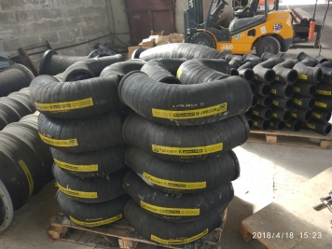
6 |  | 133 | шт. | 20,400.00р.
7 |  | 150 | шт. | 21,300.00р.
8 |  | 159 | шт. | 24,600.00р.
9 |  | 200 | шт. | 32,000.00р.
10 |  | 219 | шт. | 33,050.00р.
11 |  | 250 | шт. | 42,600.00р.
12 |  | 273 | шт. | 44,050.00р.
13 |  | 300 | шт. | 45,950.00р.
14 |  | 325 | шт. | 47,550.00р.
15 |  | 350 | шт. | 60,900.00р.
16 |  | 377 | шт. | 63,100.00р.
17 |  | 402 | шт. | 75,800.00р.
18 |  | 426 | шт. | 84,950.00р.
19 |  | 450 | шт. | 89,650.00р.
20 |  | 500 | шт. | 170,650.00р.
21 |  | 530 | шт. | 175,200.00р.
22 |  | 610 | шт. | 200,300.00р.
23 |  | 630 | шт. | 203,700.00р.
24 |  | 720 | шт. | 252,650.00р.
6 | Плоскосворачиваемые легкие трубопроводы | внутренний диаметр, мм | ед. изм. | ТПФ трубопровод плоскосворачиваемый фланцевый, цена за 1 секцию с НДС 20%
 |  |  |  | L=10,0м*
1 |  | 89 | шт. | 24,450.00р.
2 |  | 102 | шт. | 26,750.00р.
3 |  | 108 | шт. | 27,600.00р.
4 |  | 114 | шт. | 28,500.00р.
5 |  | 125 | шт. | 30,100.00р.
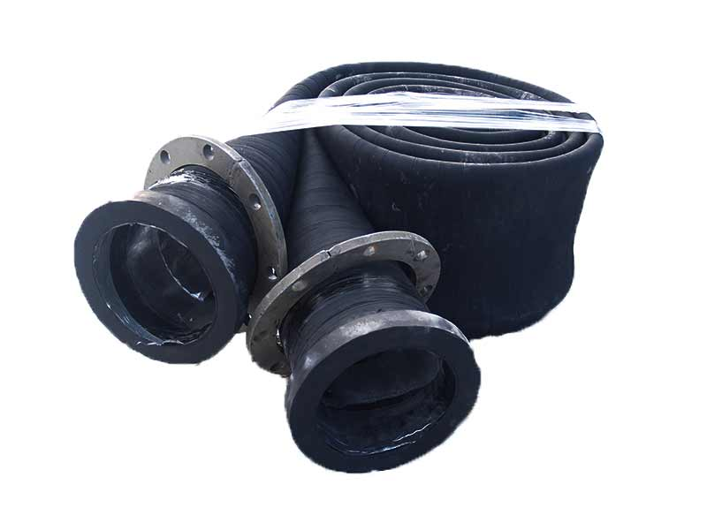
6 |  | 133 | шт. | 31,300.00р.
7 |  | 150 | шт. | 34,550.00р.
8 |  | 159 | шт. | 35,160.00р.
9 |  | 200 | шт. | 51,550.00р.
10 |  | 219 | шт. | 54,400.00р.
11 |  | 250 | шт. | 61,050.00р.
12 |  | 273 | шт. | 64,500.00р.
13 |  | 300 | шт. | 74,200.00р.
14 |  | 325 | шт. | 75,800.00р.
15 |  | 350 | шт. | 85,700.00р.
16 |  | 377 | шт. | 90,000.00р.
17 |  | 402 | шт. | 98,900.00р.
18 |  | 426 | шт. | 102,700.00р.
19 |  | 450 | шт. | 110,700.00р.
20 |  | 500 | шт. | 152,200.00р.
21 |  | 530 | шт. | 158,950.00р.
22 |  | 610 | шт. | 186,850.00р.
23 |  | 630 | шт. | 191,450.00р.
7 | Тройники, переходы, распределители потока и др. изделия по чертежам заказчика
* | Трубопроводы могут быть изготовлены любой длины, до 10м., по желанию заказчика.
** | Угол отводов может быть различным, отвод может быть всасывающим.
*** | Испытательное давление трубопроводов 2Р от рабочего
**** | Трубопроводы и патрубки могут быть изготовлены в общем, морозостойком, маслобензостойком и др. исполнении, а также других диаметров, давления, назначения.
Адрес для заказов и справок: |  | 305004 г. Курск, ул. Димитрова, 84-122, ; Тел/факс (4712) 73-47-73, 73-47-72, 73-47-71 сот. 8-910-740-69-64, E-Mail: rassvet-k@yandex.ru, http://www.rassvet-k.ru/ http://www.gruntoprovod.ru/
Адрес для получения продукции: |  | г. Курск, ул. Народная, 7"А", заезд по адресу Льговский поворот, 5 (через КСМР) тел.(4712) 73-47-72, факс (4712) 73-47-73
Реквизиты для договоров и оплаты: |  | ООО фирма "Рассвет-К" ИНН: 4631008471, р/с 40702810416010000125 в Центрально-Черноземном филмале ООО "Экспобанк", БИК 043807330, к/с 30101810345250000330 в ГУ ЦБ РФ по ЦФО г.Курск
Директор ООО фирмы "Рассвет-К" |  | Чижов Е.А.

